Accueil
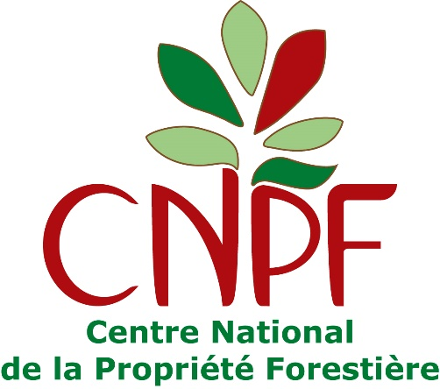



Ce calculateur a été développé par le Centre national de la propriété forestière (CNPF) dans le cadre d'un financement de l'interprofession France Bois Forêt pour l'accompagnement du label Bas-Carbone en 2020 et 2021. Il s'agit du calculateur pour les méthodes "boisement" et "reconstitution de peuplements forestiers dégradés" rédigées par le CNPF, dans leur version 2.

Tout projet demandant le label Bas-Carbone au titre des deux méthodes susmentionnées devra utiliser ce calculateur. Il se compose de 6 onglets : → un onglet "Données projet" qui est le seul onglet dans lequel le Porteur de projet doit renseigner les données inhérentes à son projet. → un onglet "Scénario référence" dans lequel le Porteur de projet choisit la méthode et le scénario de référence utilisés. → un onglet "Calculateur" que le Porteur de projet n'a pas à modifier. → un onglet "Paramètres" que le Porteur de projet n'a pas à modifier (cet onglet sera actualisé au fur et à mesure que des données sourcées permettront de l'améliorer). → un onglet "REE" dans lequel le Porteur de projet doit puiser les résultats des calculs pour les renseigner au Document descriptif de projet. → un onglet "VAN" servant à faire le calcul économique et dont les résultats peuvent être renseignés dans le Document descriptif de projet si le Porteur de projet choisit de démontrer l'additionnalité économique de son projet.

